Página1
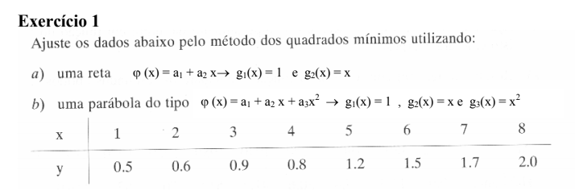
 | x | y
x1 | 1 | 0.5 | f(x1)
x2 | 2 | 0.6 | f(x2)
x3 | 3 | 0.9 | f(x3)
x4 | 4 | 0.8 | f(x4)
x5 | 5 | 1.2 | f(x5)
x6 | 6 | 1.5 | f(x6)
x7 | 7 | 1.7 | f(x7)
x8 | 8 | 2 | f(x8)

 |  |  | 1 | g1*g1 | g1*g2 | g2*g1 | g2*g2
 |  |  |  | 1 | 1 | 1 | 1 | 8 | 36 | 9.2
 |  |  |  | 1 | 2 | 2 | 4 | 36 | 204 | 50.5
g1(x)= | 1 |  |  | 1 | 3 | 3 | 9
g2(x)= | x |  |  | 1 | 4 | 4 | 16 | 288 | 1296 | 331.2
 |  |  |  | 1 | 5 | 5 | 25 | 288 | 1632 | 404
 |  |  |  | 1 | 6 | 6 | 36
 |  |  |  | 1 | 7 | 7 | 49 | A1 | 0.175
 |  |  |  | 1 | 8 | 8 | 64 | A2 | 0.2166666667
 |  |  |  | 8 | 36 | 36 | 204
 |  |  | 2
 |  |  | b1 | g1*f |  | b2 | g2*f
 |  |  |  | 0.5 |  |  | 0.5
 |  |  |  | 0.6 |  |  | 1.2
 |  |  |  | 0.9 |  |  | 2.7
 |  |  |  | 0.8 |  |  | 3.2
 |  |  |  | 1.2 |  |  | 6
 |  |  |  | 1.5 |  |  | 9
 |  |  |  | 1.7 |  |  | 11.9
 |  |  |  | 2 |  |  | 16
 |  |  |  | 9.2 |  |  | 50.5

